Sheet3
服装类项目采购需求
序号 | 项目名称 | 颜色 | 规格 | 面料款式参数（等于或优于） | 参考图款 | 单位 | 预估数量 | 单价（元） | 预估总价（元）
1 | 病人服（产科） | 粉竖条 | S/M/L/XL/XXL/特码 | 1.面料成份：100%棉 2.线密度：经纱≥21S，纬纱≥21S 3.织物密度：经向≥113根/英寸，纬向≥55根/英寸 4.单位面积质量：≥205g/㎡。 5.甲醛含量：B类≤75mg/kg 6.PH值：B类4.0－8.5 7.可分解致癌芳香胺含量：禁用。 8.起毛球等级：≥3级； 9.耐皂洗色牢度：≥4级；耐摩擦色牢度：≥4级；耐汗渍色牢度：≥4级；耐水色牢度：≥4级 10.粉竖条，衣服裤子松紧+绑绳；裤子后边加口袋，绣文字“广医三院”；衣服裤子颜色标管理。 | 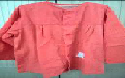 | 件 | 1429
2 | 病人服（妇科） | 粉竖条 | S/M/L/XL/XXL/特码 | 1.面料成份：100%棉 2.线密度：经纱≥21S，纬纱≥21S 3.织物密度：经向≥113根/英寸，纬向≥55根/英寸 4.单位面积质量：≥205g/㎡。 5.甲醛含量：B类≤75mg/kg 6.PH值：B类4.0－8.5 7.可分解致癌芳香胺含量：禁用。 8.起毛球等级：≥3级； 9.耐皂洗色牢度：≥4级；耐摩擦色牢度：≥4级；耐汗渍色牢度：≥4级；耐水色牢度：≥4级 10.粉竖条，衣服裤子松紧+绑绳；裤子后边加口袋，绣文字“广医三院”；衣服裤子颜色标管理。 | 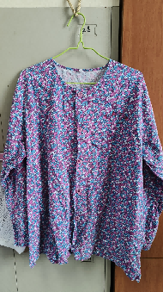 | 件 | 482
3 | 病人服（通用） | 兰竖条 | S/M/L/XL/XXL/特码 | 1.面料成份：100%棉 2.线密度：经纱≥21S，纬纱≥21S 3.织物密度：经向≥113根/英寸，纬向≥55根/英寸 4.单位面积质量：≥205g/㎡。 5.甲醛含量：B类≤75mg/kg 6.PH值：B类4.0－8.5 7.可分解致癌芳香胺含量：禁用。 8.起毛球等级：≥3级； 9.耐皂洗色牢度：≥4级；耐摩擦色牢度：≥4级；耐汗渍色牢度：≥4级；耐水色牢度：≥4级 10.兰竖条，衣服裤子松紧+绑绳；裤子后边加口袋，绣文字“广医三院”；衣服裤子颜色标管理。 | 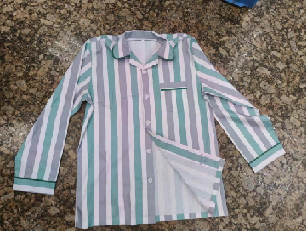 | 件 | 6358
4 | 病人裤 | 兰竖条/花式/橙色 | S/M/L/XL/XXL/特码 | 1.面料成份：100%棉 2.线密度：经纱≥21S，纬纱≥21S 3.织物密度：经向≥113根/英寸，纬向≥55根/英寸 4.单位面积质量：≥205g/㎡。 5.甲醛含量：B类≤75mg/kg 6.PH值：B类4.0－8.5 7.可分解致癌芳香胺含量：禁用。 8.起毛球等级：≥3级； 9.耐皂洗色牢度：≥4级；耐摩擦色牢度：≥4级；耐汗渍色牢度：≥4级；耐水色牢度：≥4级 10.兰竖条，裤子松紧+绑绳；裤子后边加口袋，绣文字“广医三院”；衣服裤子颜色标管理。 | 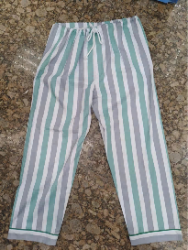 | 条 | 9051
5 | 餐厅围裙 | 深色 | 均码 | 1.面料成份：35%棉，65%涤 2.线密度：经纱≥22S，纬纱≥22S 3.织物密度：经向≥105根/英寸，纬向≥60根/英寸 4.单位面积质量：≥170g/㎡。 5.甲醛含量：B类≤75mg/kg 6.PH值：B类4.0－8.5 7.可分解致癌芳香胺含量：禁用。 8.起毛球等级：≥3级； 9.耐皂洗色牢度：≥4级；耐摩擦色牢度：≥4级；耐汗渍色牢度：≥4级；耐水色牢度：≥4级 10.厨师围裙做法；尺寸：70*70cm | 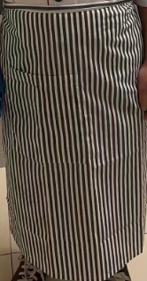 | 件 | 39
6 | 厨工裤（男/女） | 黑色 | S/M/L/XL/XXL/特码 | 1.面料成份：35%棉，65%涤 2.线密度：经纱≥22S，纬纱≥22S 3.织物密度：经向≥105根/英寸，纬向≥60根/英寸 4.单位面积质量：≥170g/㎡。 5.甲醛含量：B类≤75mg/kg 6.PH值：B类4.0－8.5 7.可分解致癌芳香胺含量：禁用。 8.起毛球等级：≥3级； 9.耐皂洗色牢度：≥4级；耐摩擦色牢度：≥4级；耐汗渍色牢度：≥4级；耐水色牢度：≥4级 10.裤子裤头松紧腰+绑绳，裤子黑色，绣文字“广医三院”。 | 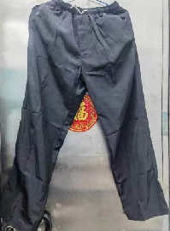 | 条 | 481
7 | 厨工帽 | 白色 | 均码 |  1.面料成份：35%棉，65%涤 2.线密度：经纱≥22S，纬纱≥22S 3.织物密度：经向≥105根/英寸，纬向≥60根/英寸 4.单位面积质量：≥170g/㎡。 5.甲醛含量：B类≤75mg/kg 6.PH值：B类4.0－8.5 7.可分解致癌芳香胺含量：禁用。 8.起毛球等级：≥3级； 9.耐皂洗色牢度：≥4级；耐摩擦色牢度：≥4级；耐汗渍色牢度：≥4级；耐水色牢度：≥4级 10.厨师帽做法； |  | 顶 | 104
8 | 厨工衣（男/女） | 白色 | S/M/L/XL/XXL/特码 | 1.面料成份：35%棉，65%涤 2.线密度：经纱≥22S，纬纱≥22S 3.织物密度：经向≥105根/英寸，纬向≥60根/英寸 4.单位面积质量：≥170g/㎡。 5.甲醛含量：B类≤75mg/kg 6.PH值：B类4.0－8.5 7.可分解致癌芳香胺含量：禁用。 8.起毛球等级：≥3级； 9.耐皂洗色牢度：≥4级；耐摩擦色牢度：≥4级；耐汗渍色牢度：≥4级；耐水色牢度：≥4级 10.白色双排扣，中袖，绣文字“广医三院”。 | 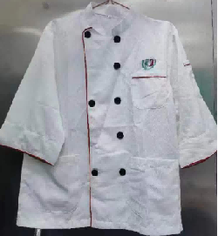 | 件 | 611
9 | 短袖短装护士服（男/女） | 白色 | S/M/L/XL/XXL/特码 | 面料：白色，83.8%涤，16.2%粘纤，经向方向隔1cm一条导电纱 纱支：212.4D*29.8S/2 密度：131.6*71.6,面料亚光定型 克重：254克； 工艺：高级工艺做法，领子定型风压，下摆整圈烫衬，每条缝包条定型，凤眼扣。镶边滚条，系领花，胸前绣医院LOGO，并绣文字“广医三院”。 1.甲醛含量：B类≤75mg/kg 2.PH值：B类4.0－8.5 3.可分解致癌芳香胺含量：禁用。 4.起毛球等级：≥4级； 5.耐皂洗色牢度：≥4级；耐摩擦色牢度：≥4级；耐汗渍色牢度：≥4级；耐水色牢度：≥4级 |  | 件 | 304
10 | 短袖医生服 | 白色 | S/M/L/XL/XXL/特码 | 面料：白色，83.8%涤，16.2%粘纤，经向方向隔1cm一条导电纱 纱支：212.4D*29.8S/2 密度：131.6*71.6,面料亚光定型 克重：254克； 工艺：西服工艺做法，前幅烫衬，领子定型风压，下摆整圈烫衬，每条缝包条定型，凤眼扣。胸前绣医院LOGO，并绣文字“广医三院”。 1.甲醛含量：B类≤75mg/kg 2.PH值：B类4.0－8.5 3.可分解致癌芳香胺含量：禁用。 4.起毛球等级：≥4级； 5.耐皂洗色牢度：≥4级；耐摩擦色牢度：≥4级；耐汗渍色牢度：≥4级；耐水色牢度：≥4级 |  | 件 | 1011
11 | 短袖女医生服 | 白色 | S/M/L/XL/XXL/特码 | 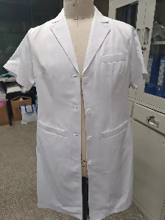 面料：白色，83.8%涤，16.2%粘纤，经向方向隔1cm一条导电纱 纱支：212.4D*29.8S/2 密度：131.6*71.6,面料亚光定型 克重：254克； 工艺：西服工艺做法，前幅烫衬，领子定型风压，下摆整圈烫衬，每条缝包条定型，凤眼扣。胸前绣医院LOGO，并绣文字“广医三院”。 1.甲醛含量：B类≤75mg/kg 2.PH值：B类4.0－8.5 3.可分解致癌芳香胺含量：禁用。 4.起毛球等级：≥4级； 5.耐皂洗色牢度：≥4级；耐摩擦色牢度：≥4级；耐汗渍色牢度：≥4级；耐水色牢度：≥4级 |  | 件 | 1664
12 | 短袖外出衣 | 绿色 | S/M/L/XL/XXL/特码 | 1.面料成份：35%棉，65%涤 2.线密度：经纱≥22S，纬纱≥22S 3.织物密度：经向≥105根/英寸，纬向≥60根/英寸 4.单位面积质量：≥170g/㎡。 5.甲醛含量：B类≤75mg/kg 6.PH值：B类4.0－8.5 7.可分解致癌芳香胺含量：禁用。 8.起毛球等级：≥3级； 9.耐皂洗色牢度：≥4级；耐摩擦色牢度：≥4级；耐汗渍色牢度：≥4级；耐水色牢度：≥4级 10.深绿色长袖，西服装医生服款式；绣文字“广医三院”；长至膝盖处。 | 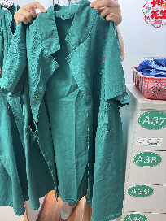 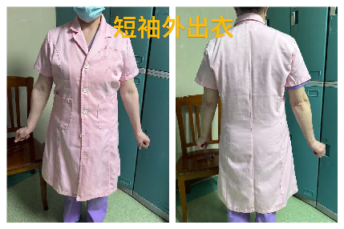 | 件 | 169
13 | 短袖长装护士服（男/女） | 白色 | S/M/L/XL/XXL/特码 | 面料：白色，83.8%涤，16.2%粘纤，经向方向隔1cm一条导电纱 纱支：212.4D*29.8S/2 密度：131.6*71.6,面料亚光定型 克重：254克； 工艺：高级工艺做法，领子定型风压，下摆整圈烫衬，每条缝包条定型，凤眼扣。镶边滚条，系领花，胸前绣医院LOGO，并绣文字“广医三院”。 1.甲醛含量：B类≤75mg/kg 2.PH值：B类4.0－8.5 3.可分解致癌芳香胺含量：禁用。 4.起毛球等级：≥4级； 5.耐皂洗色牢度：≥4级；耐摩擦色牢度：≥4级；耐汗渍色牢度：≥4级；耐水色牢度：≥4级 | 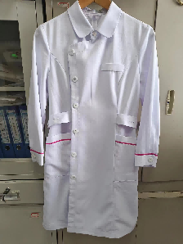 | 件 | 144
14 | 儿童病人服10-14岁 | 公仔图案 | S/M/L/XL/XXL/特码 | 1.面料成份：100%棉 2.线密度：经纱≥21S，纬纱≥21S 3.织物密度：经向≥113根/英寸，纬向≥55根/英寸 4.单位面积质量：≥205g/㎡。 5.甲醛含量：B类≤75mg/kg 6.PH值：B类4.0－8.5 7.可分解致癌芳香胺含量：禁用。 8.起毛球等级：≥3级； 9.耐皂洗色牢度：≥4级；耐摩擦色牢度：≥4级；耐汗渍色牢度：≥4级；耐水色牢度：≥4级 10.公仔图案，衣服裤子松紧+绑绳，绣文字“广医三院”；衣服前面2个口袋，裤子侧边加口袋；衣服裤于颜色标管理。 | 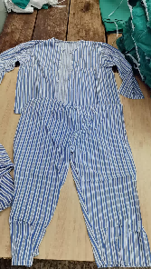 | 件 | 6
15 | 儿童病人裤10-14岁 | 公仔图案 | S/M/L/XL/XXL/特码 | 1.面料成份：100%棉 2.线密度：经纱≥21S，纬纱≥21S 3.织物密度：经向≥113根/英寸，纬向≥55根/英寸 4.单位面积质量：≥205g/㎡。 5.甲醛含量：B类≤75mg/kg 6.PH值：B类4.0－8.5 7.可分解致癌芳香胺含量：禁用。 8.起毛球等级：≥3级； 9.耐皂洗色牢度：≥4级；耐摩擦色牢度：≥4级；耐汗渍色牢度：≥4级；耐水色牢度：≥4级 10.公仔图案，衣服裤子松紧+绑绳，绣文字“广医三院”；衣服前面2个口袋，裤子侧边加口袋；衣服裤于颜色标管理。 |  | 条 | 6
16 | 儿童病人服1-9岁 | 动物图案 | S/M/L/XL/XXL/特码 | 1.面料成份：100%棉 2.线密度：经纱≥21S，纬纱≥21S 3.织物密度：经向≥113根/英寸，纬向≥55根/英寸 4.单位面积质量：≥205g/㎡。 5.甲醛含量：B类≤75mg/kg 6.PH值：B类4.0－8.5 7.可分解致癌芳香胺含量：禁用。 8.起毛球等级：≥3级； 9.耐皂洗色牢度：≥4级；耐摩擦色牢度：≥4级；耐汗渍色牢度：≥4级；耐水色牢度：≥4级 10.动物图案，衣服裤子松紧+绑绳；裤子侧边加口袋，绣文字“广医三院”；衣服裤子颜色标管理。 |  | 件 | 143
17 | 儿童病人裤1-9岁 | 动物图案 | S/M/L/XL/XXL/特码 | 1.面料成份：100%棉 2.线密度：经纱≥21S，纬纱≥21S 3.织物密度：经向≥113根/英寸，纬向≥55根/英寸 4.单位面积质量：≥205g/㎡。 5.甲醛含量：B类≤75mg/kg 6.PH值：B类4.0－8.5 7.可分解致癌芳香胺含量：禁用。 8.起毛球等级：≥3级； 9.耐皂洗色牢度：≥4级；耐摩擦色牢度：≥4级；耐汗渍色牢度：≥4级；耐水色牢度：≥4级 10.动物图案，衣服裤子松紧+绑绳；裤子侧边加口袋，绣文字“广医三院”；衣服裤子颜色标管理。 |  | 条 | 143
18 | 护士裤（短裤） | 白色 | S/M/L/XL/XXL/特码 | 1.面料成份：100%棉 2.线密度：经纱≥32S，纬纱≥32S 3.织物密度：经向≥130根/英寸，纬向≥70根/英寸 4.单位面积质量：≥160g/㎡。 5.甲醛含量：B类≤75mg/kg 6.PH值：B类4.0－8.5 7.可分解致癌芳香胺含量：禁用。 8.起毛球等级：≥3级； 9.耐皂洗色牢度：≥4级；耐摩擦色牢度：≥4级；耐汗渍色牢度：≥4级；耐水色牢度：≥4级 10.工艺：高级工艺做法，每条缝包条定型，全橡筋+绑绳，绣医院LOGO，并绣文字“广医三院”。 | 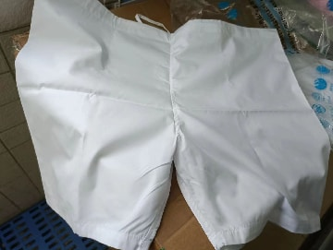 | 条 | 3
19 | 护士裤（长裤） | 白色 | S/M/L/XL/XXL/特码 | 面料：白色，83.8%涤，16.2%粘纤，经向方向隔1cm一条导电纱 纱支：212.4D*29.8S/2 密度：131.6*71.6,面料亚光定型 克重：254克； 工艺：高级工艺做法，每条缝包条定型，全橡筋+绑绳。绣医院LOGO，并绣文字“广医三院”。 1.甲醛含量：B类≤75mg/kg 2.PH值：B类4.0－8.5 3.可分解致癌芳香胺含量：禁用。 4.起毛球等级：≥4级； 5.耐皂洗色牢度：≥4级；耐摩擦色牢度：≥4级；耐汗渍色牢度：≥4级；耐水色牢度：≥4级 | 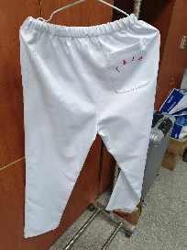 | 条 | 1832
20 | 护士帽 （通用款/护长款） | 白色 | 均码 | 面料：白色，83.8%涤，16.2%粘纤，经向方向隔1cm一条导电纱 纱支：212.4D*29.8S/2 密度：131.6*71.6,面料亚光定型 克重：254克； 工艺：高温定型压衬，通用款帽子绣花，有边款一/二/三条边。 1.甲醛含量：B类≤75mg/kg 2.PH值：B类4.0－8.5 3.可分解致癌芳香胺含量：禁用。 4.起毛球等级：≥4级； 5.耐皂洗色牢度：≥4级；耐摩擦色牢度：≥4级；耐汗渍色牢度：≥4级；耐水色牢度：≥4级 | 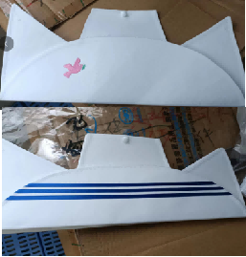 | 顶 | 1403
21 | 混纺布料短袖洗手衣 | 湖兰色或粉色 | S/M/L/XL/XXL/特码 | 1.面料成份：35%棉，65%涤 2.线密度：经纱≥22S，纬纱≥22S 3.织物密度：经向≥105根/英寸，纬向≥60根/英寸 4.单位面积质量：≥170g/㎡。 5.甲醛含量：B类≤75mg/kg 6.PH值：B类4.0－8.5 7.可分解致癌芳香胺含量：禁用。 8.起毛球等级：≥3级； 9.耐皂洗色牢度：≥4级；耐摩擦色牢度：≥4级；耐汗渍色牢度：≥4级；耐水色牢度：≥4级 10.湖兰色或粉色，衣服两边及左前胸有口袋；绣文字“广医三院”；码数颜色标管理。 | 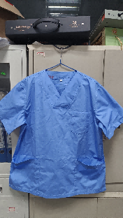 | 件 | 595
22 | 混纺布料洗手裤 | 湖兰色或粉色 | S/M/L/XL/XXL/特码 | 1.面料成份：35%棉，65%涤 2.线密度：经纱≥22S，纬纱≥22S 3.织物密度：经向≥105根/英寸，纬向≥60根/英寸 4.单位面积质量：≥170g/㎡。 5.甲醛含量：B类≤75mg/kg 6.PH值：B类4.0－8.5 7.可分解致癌芳香胺含量：禁用。 8.起毛球等级：≥3级； 9.耐皂洗色牢度：≥4级；耐摩擦色牢度：≥4级；耐汗渍色牢度：≥4级；耐水色牢度：≥4级 10.湖兰色或粉色，衣服裤子松紧+绑绳；裤子两边侧边加口袋；绣文字“广医三院”；码数颜色标管理。 | 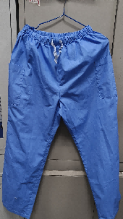 | 条 | 884
23 | 混纺布料长袖洗手衣 | 湖兰色或粉色 | S/M/L/XL/XXL/特码 | 1.面料成份：35%棉，65%涤 2.线密度：经纱≥22S，纬纱≥22S 3.织物密度：经向≥105根/英寸，纬向≥60根/英寸 4.单位面积质量：≥170g/㎡。 5.甲醛含量：B类≤75mg/kg 6.PH值：B类4.0－8.5 7.可分解致癌芳香胺含量：禁用。 8.起毛球等级：≥3级； 9.耐皂洗色牢度：≥4级；耐摩擦色牢度：≥4级；耐汗渍色牢度：≥4级；耐水色牢度：≥4级 10.湖兰色或粉色，衣服两边及左前胸有口袋；绣文字“广医三院”；码数颜色标管理。 | 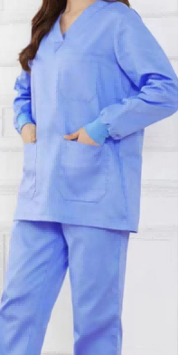 | 件 | 446
24 | 急诊短袖护士服 | 白色 | S/M/L/XL/XXL/特码 | 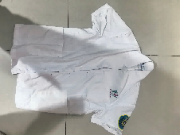 面料：白色，83.8%涤，16.2%粘纤，经向方向隔1cm一条导电纱 纱支：212.4D*29.8S/2 密度：131.6*71.6,面料亚光定型 克重：254克； 工艺：高级工艺做法，前幅烫衬，领子定型风压，下摆整圈烫衬，每条缝包条定型，凤眼扣。戴120袖标 ，胸前绣医院LOGO，并绣文字“广医三院”。 1.甲醛含量：B类≤75mg/kg 2.PH值：B类4.0－8.5 3.可分解致癌芳香胺含量：禁用。 4.起毛球等级：≥4级； 5.耐皂洗色牢度：≥4级；耐摩擦色牢度：≥4级；耐汗渍色牢度：≥4级；耐水色牢度：≥4级 | 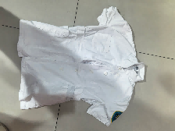 | 件 | 234
25 | 急诊男女短袖医生服 | 白色 | S/M/L/XL/XXL/特码 | 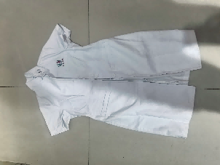 面料：白色，83.8%涤，16.2%粘纤，经向方向隔1cm一条导电纱 纱支：212.4D*29.8S/2 密度：131.6*71.6,面料亚光定型 克重：254克； 工艺：西服工艺做法，前幅烫衬，领子定型风压，下摆整圈烫衬，每条缝包条定型，凤眼扣。戴120袖标，胸前绣医院LOGO，并绣文字“广医三院”。 1.甲醛含量：B类≤75mg/kg 2.PH值：B类4.0－8.5 3.可分解致癌芳香胺含量：禁用。 4.起毛球等级：≥4级； 5.耐皂洗色牢度：≥4级；耐摩擦色牢度：≥4级；耐汗渍色牢度：≥4级；耐水色牢度：≥4级 |  | 件 | 32
26 | 急诊男女长袖医生服 | 白色 | S/M/L/XL/XXL/特码 | 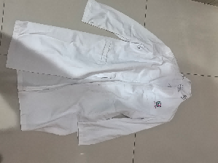 面料：白色，83.8%涤，16.2%粘纤，经向方向隔1cm一条导电纱 纱支：212.4D*29.8S/2 密度：131.6*71.6,面料亚光定型 克重：254克； 工艺：西服工艺做法，前幅烫衬，领子定型风压，下摆整圈烫衬，每条缝包条定型，凤眼扣。戴120袖标，胸前绣医院LOGO，并绣文字“广医三院”。 1.甲醛含量：B类≤75mg/kg 2.PH值：B类4.0－8.5 3.可分解致癌芳香胺含量：禁用。 4.起毛球等级：≥4级； 5.耐皂洗色牢度：≥4级；耐摩擦色牢度：≥4级；耐汗渍色牢度：≥4级；耐水色牢度：≥4级 |  | 件 | 273
27 | 急诊长袖护士服 | 白色 | S/M/L/XL/XXL/特码 | 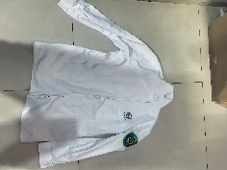 面料：白色，83.8%涤，16.2%粘纤，经向方向隔1cm一条导电纱 纱支：212.4D*29.8S/2 密度：131.6*71.6,面料亚光定型 克重：254克； 工艺：高级工艺做法，前幅烫衬，领子定型风压，下摆整圈烫衬，每条缝包条定型，凤眼扣。戴120袖标，胸前绣医院LOGO，并绣文字“广医三院”。 1.甲醛含量：B类≤75mg/kg 2.PH值：B类4.0－8.5 3.可分解致癌芳香胺含量：禁用。 4.起毛球等级：≥4级； 5.耐皂洗色牢度：≥4级；耐摩擦色牢度：≥4级；耐汗渍色牢度：≥4级；耐水色牢度：≥4级 |  | 件 | 442
28 | 开边病人裤 （单边/双边） | 兰竖条 | S/M/L/XL/XXL/特码 | 1.面料成份：100%棉 2.线密度：经纱≥21S，纬纱≥21S 3.织物密度：经向≥113根/英寸，纬向≥55根/英寸 4.单位面积质量：≥205g/㎡。 5.甲醛含量：B类≤75mg/kg 6.PH值：B类4.0－8.5 7.可分解致癌芳香胺含量：禁用。 8.起毛球等级：≥3级； 9.耐皂洗色牢度：≥4级；耐摩擦色牢度：≥4级；耐汗渍色牢度：≥4级；耐水色牢度：≥4级 10.兰竖条，衣服裤子松紧+绑绳开边；绣文字“广医三院”；衣服裤子颜色标管理。 | 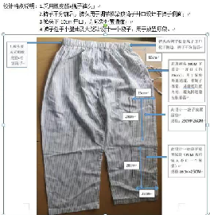 | 条 | 234
29 | 洗手裤（儿科） | 梅红色 | S/M/L/XL/XXL/特码 | 1.面料成份：100%棉 斜纹加厚 2.线密度：经纱≥21S，纬纱≥21S 3.织物密度：经向≥113根/英寸，纬向≥55根/英寸 4.单位面积质量：≥205g/㎡。 5.甲醛含量：B类≤75mg/kg 6.PH值：B类4.0－8.5 7.可分解致癌芳香胺含量：禁用。 8.起毛球等级：≥3级； 9.耐皂洗色牢度：≥4级；耐摩擦色牢度：≥4级；耐汗渍色牢度：≥4级；耐水色牢度：≥4级 10.梅红色，衣服裤子松紧+绑绳；裤子侧边加口袋，绣文字“广医三院”；衣服裤子颜色标管理。 | 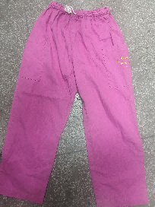 | 条 | 286
30 | 洗手衣（儿科） | 梅红色 | S/M/L/XL/XXL/特码 | 1.面料成份：100%棉 斜纹加厚 2.线密度：经纱≥21S，纬纱≥21S 3.织物密度：经向≥113根/英寸，纬向≥55根/英寸 4.单位面积质量：≥205g/㎡。 5.甲醛含量：B类≤75mg/kg 6.PH值：B类4.0－8.5 7.可分解致癌芳香胺含量：禁用。 8.起毛球等级：≥3级； 9.耐皂洗色牢度：≥4级；耐摩擦色牢度：≥4级；耐汗渍色牢度：≥4级；耐水色牢度：≥4级 10.梅红色，衣服两边及左前胸有口袋；绣文字“广医三院”；衣服颜色标管理。 | 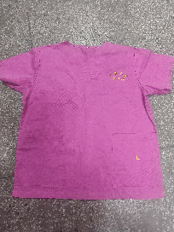 | 件 | 286
31 | 婴儿 背心 | 碎花 | 均码 | 1.面料成份：100%棉，针织面料，夹棉 2.线径：经纱≥32S，纬纱≥32S 3.面料密度：经向≥62根/英寸，纬向≥62根/英寸 4.单位面积质量：≥170g/㎡。 5.甲醛含量：B类≤75mg/kg 6.PH值：B类4.0－8.5 7.可分解致癌芳香胺含量：禁用。 8.起毛球等级：≥3级； 9.耐皂洗色牢度：≥4级；耐摩擦色牢度：≥4级；耐汗渍色牢度：≥4级；耐水色牢度：≥4级 10.工艺：衣长40CM长，夹棉背心做法，无袖，面料夹棉，开双排扣眼，树脂扣。印绣医院科室LOGO 11.婴儿直接接触皮肤的产品应为A类； |  | 件 | 65
32 | 婴儿帽 | 粉红色 | 均码 | 1.面料：细斜纹布 2.成份：100%针织棉 3.单位面积质量：≥150g/㎡。 4.甲醛含量：A类≤20mg/kg 5.PH值：A类4.0-7.5 6.可分解致癌芳香胺含量：禁用。 7.起毛球等级：≥3级； 8.耐皂洗色牢度：≥4级；耐摩擦色牢度：≥4级；耐汗渍色牢度：≥4级；耐水色牢度：≥4级产品 9.婴儿直接接触皮肤的产品应为A类； 10.印绣医院科室LOGO | 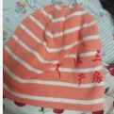 | 顶 | 780
33 | 婴儿衫（产房） | 碎花 | 均码 | 1.面料成份：100%棉 2.线密度：经纱≥32S，纬纱≥32S 3.织物密度：经向≥130根/英寸，纬向≥70根/英寸 4.单位面积质量：≥160g/㎡。 5.甲醛含量：B类≤75mg/kg 6.PH值：B类4.0－8.5 7.可分解致癌芳香胺含量：禁用。 8.起毛球等级：≥3级； 9.耐皂洗色牢度：≥4级；耐摩擦色牢度：≥4级；耐汗渍色牢度：≥4级；耐水色牢度：≥4级 10.工艺：衣长50CM长，和尚袍做法，四组绑绳； 11.婴儿直接接触皮肤的产品应为A类； | 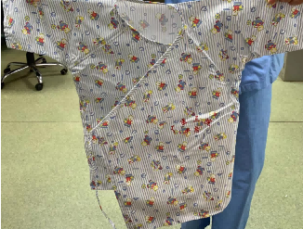 | 件 | 569
34 | 婴儿衫（新生儿） | 碎花 | 均码 | 1.面料成份：100%棉 针织棉 2.线密度：经纱≥32S，纬纱≥32S 3.织物密度：经向≥130根/英寸，纬向≥70根/英寸 4.单位面积质量：≥160g/㎡。 5.甲醛含量：B类≤75mg/kg 6.PH值：B类4.0－8.5 7.可分解致癌芳香胺含量：禁用。 8.起毛球等级：≥3级； 9.耐皂洗色牢度：≥4级；耐摩擦色牢度：≥4级；耐汗渍色牢度：≥4级；耐水色牢度：≥4级 10.工艺：衣长50CM长，和尚袍做法，四组绑绳； 11.婴儿直接接触皮肤的产品应为A类； | 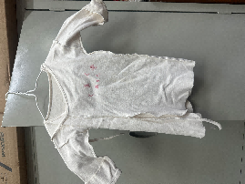 | 件 | 663
35 | 长袖短装护士服（男/女） | 白色 | S/M/L/XL/XXL/特码 | 面料：白色，83.8%涤，16.2%粘纤，经向方向隔1cm一条导电纱 纱支：212.4D*29.8S/2 密度：131.6*71.6,面料亚光定型 克重：254克； 工艺：高级工艺做法，领子定型风压，下摆整圈烫衬，每条缝包条定型，凤眼扣。镶边滚条，系领花，胸前绣医院LOGO，并绣文字“广医三院”。 1.甲醛含量：B类≤75mg/kg 2.PH值：B类4.0－8.5 3.可分解致癌芳香胺含量：禁用。 4.起毛球等级：≥4级； 5.耐皂洗色牢度：≥4级；耐摩擦色牢度：≥4级；耐汗渍色牢度：≥4级；耐水色牢度：≥4级 | 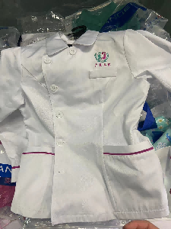 | 件 | 339
36 | 长袖男医生服 | 白色 | S/M/L/XL/XXL/特码 | 面料：白色，83.8%涤，16.2%粘纤，经向方向隔1cm一条导电纱 纱支：212.4D*29.8S/2 密度：131.6*71.6,面料亚光定型 克重：254克； 工艺：西服工艺做法，前幅烫衬，领子定型风压，下摆整圈烫衬，每条缝包条定型，凤眼扣。胸前绣医院LOGO，并绣文字“广医三院”。 1.甲醛含量：B类≤75mg/kg 2.PH值：B类4.0－8.5 3.可分解致癌芳香胺含量：禁用。 4.起毛球等级：≥4级； 5.耐皂洗色牢度：≥4级；耐摩擦色牢度：≥4级；耐汗渍色牢度：≥4级；耐水色牢度：≥4级 | 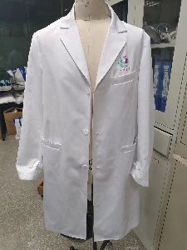 | 件 | 1477
37 | 长袖女医生服 | 白色 | S/M/L/XL/XXL/特码 | 面料：白色，83.8%涤，16.2%粘纤，经向方向隔1cm一条导电纱 纱支：212.4D*29.8S/2 密度：131.6*71.6,面料亚光定型 克重：254克； 工艺：西服工艺做法，前幅烫衬，领子定型风压，下摆整圈烫衬，每条缝包条定型，凤眼扣。胸前绣医院LOGO，并绣文字“广医三院”。 1.甲醛含量：B类≤75mg/kg 2.PH值：B类4.0－8.5 3.可分解致癌芳香胺含量：禁用。 4.起毛球等级：≥4级； 5.耐皂洗色牢度：≥4级；耐摩擦色牢度：≥4级；耐汗渍色牢度：≥4级；耐水色牢度：≥4级 | 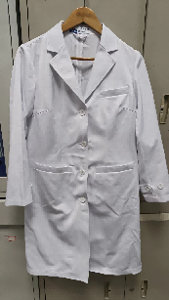 | 件 | 2638
38 | 长袖外出衣 | 绿色/粉色 | S/M/L/XL/XXL/特码 | 1.面料成份：35%棉，65%涤 2.线密度：经纱≥45/2S，纬纱≥21S 3.织物密度：经向≥138根/英寸，纬向≥71根/英寸 4.单位面积质量：≥170g/㎡。 5.甲醛含量：B类≤75mg/kg 6.PH值：B类4.0－8.5 7.可分解致癌芳香胺含量：禁用。 8.起毛球等级：≥3级； 9.耐皂洗色牢度：≥4级；耐摩擦色牢度：≥4级；耐汗渍色牢度：≥4级；耐水色牢度：≥4级 10.深绿色长袖，西服装医生服款式；绣文字“广医三院”；长至膝盖处。 | 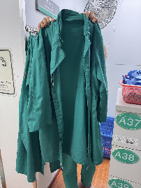 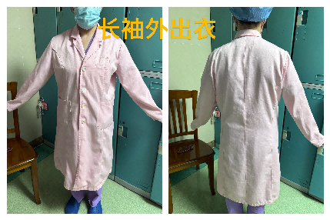 | 件 | 104
39 | 长袖洗手衣 （手术室） | 绿色 | S/M/L/XL/XXL/特码 | 1.面料成份：100%棉 100*50 细珠帆 2.线密度：经纱≥21S，纬纱≥21S 3.织物密度：经向≥100根/英寸，纬向≥50根/英寸 4.单位面积质量：≥190g/㎡。 5.甲醛含量：B类≤75mg/kg 6.PH值：B类4.0－8.5 7.可分解致癌芳香胺含量：禁用。 8.起毛球等级：≥3级； 9.耐皂洗色牢度：≥4级；耐摩擦色牢度：≥4级；耐汗渍色牢度：≥4级；耐水色牢度：≥4级 10.深绿色，衣服两边及左前胸有口袋；袖口松紧袖；绣文字“广医三院”；码数颜色标管理。 | 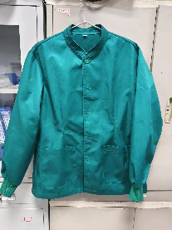 | 件 | 325
40 | 长袖长装护士服 | 白色 | S/M/L/XL/XXL/特码 | 面料：白色，83.8%涤，16.2%粘纤，经向方向隔1cm一条导电纱 纱支：212.4D*29.8S/2 密度：131.6*71.6,面料亚光定型 克重：254克； 工艺：高级工艺做法，领子定型风压，下摆整圈烫衬，每条缝包条定型，凤眼扣。镶边滚条，系领花，胸前绣医院LOGO，并绣文字“广医三院”。 1.甲醛含量：B类≤75mg/kg 2.PH值：B类4.0－8.5 3.可分解致癌芳香胺含量：禁用。 4.起毛球等级：≥4级； 5.耐皂洗色牢度：≥4级；耐摩擦色牢度：≥4级；耐汗渍色牢度：≥4级；耐水色牢度：≥4级 | 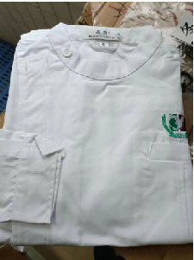 | 件 | 182
41 | 职工裤 | 白色 | S/M/L/XL/XXL/特码 | 面料：白色，83.8%涤，16.2%粘纤，经向方向隔1cm一条导电纱 纱支：212.4D*29.8S/2 密度：131.6*71.6,面料亚光定型 克重：254克； 工艺：高级工艺做法，每条缝包条定型，全橡筋+绑绳。绣医院LOGO，并绣文字“广医三院”。 1.甲醛含量：B类≤75mg/kg 2.PH值：B类4.0－8.5 3.可分解致癌芳香胺含量：禁用。 4.起毛球等级：≥4级； 5.耐皂洗色牢度：≥4级；耐摩擦色牢度：≥4级；耐汗渍色牢度：≥4级；耐水色牢度：≥4级 | 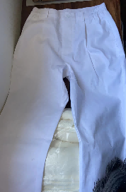 | 条 | 598
42 | 洗手裤（手术室） | 绿色 | S/M/L/XL/XXL/特码 | 1.面料成份：100%棉 100*50 细珠帆 2.线密度：经纱≥21S，纬纱≥21S 3.织物密度：经向≥100根/英寸，纬向≥50根/英寸 4.单位面积质量：≥190g/㎡。 5.甲醛含量：B类≤75mg/kg 6.PH值：B类4.0－8.5 7.可分解致癌芳香胺含量：禁用。 8.起毛球等级：≥3级； 9.耐皂洗色牢度：≥4级；耐摩擦色牢度：≥4级；耐汗渍色牢度：≥4级；耐水色牢度：≥4级 10.深绿色，裤头松紧+绑绳；裤子两侧边加口袋；绣文字“广医三院”；码数颜色标管理。 | 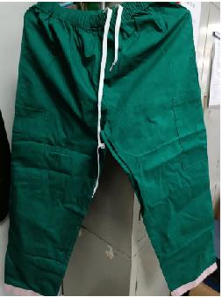 | 条 | 6366
43 | 长袖大手术衣 | 绿色 | S-XXXL | 1.面料成份：100%棉 100*50 细珠帆 2.线密度：经纱≥21S，纬纱≥21S 3.织物密度：经向≥100根/英寸，纬向≥50根/英寸 4.单位面积质量：≥190g/㎡。 5.甲醛含量：B类≤75mg/kg 6.PH值：B类4.0－8.5 7.可分解致癌芳香胺含量：禁用。 8.起毛球等级：≥3级； 9.耐皂洗色牢度：≥4级；耐摩擦色牢度：≥4级；耐汗渍色牢度：≥4级；耐水色牢度：≥4级 10.深绿色，松紧袖口，手术全包加绑绳做法；绣文字“广医三院”；长至膝盖下方十五公分处。 | 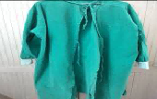 | 件 | 754
44 | 长袖职工衣 | 白色 | S/M/L/XL/XXL/特码 | 面料：白色，83.8%涤，16.2%粘纤，经向方向隔1cm一条导电纱 纱支：212.4D*29.8S/2 密度：131.6*71.6,面料亚光定型 克重：254克； 工艺：西服工艺做法，前幅烫衬，领子定型风压，下摆整圈烫衬，每条缝包条定型，凤眼扣。 男款用西服领，女款用护士服领，胸前绣医院LOGO，并绣文字“广医三院”。 1.甲醛含量：B类≤75mg/kg 2.PH值：B类4.0－8.5 3.可分解致癌芳香胺含量：禁用。 4.起毛球等级：≥4级； 5.耐皂洗色牢度：≥4级；耐摩擦色牢度：≥4级；耐汗渍色牢度：≥4级；耐水色牢度：≥4级 | 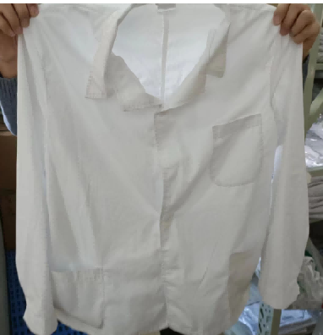 | 件 | 1075
45 | 短袖职工衣 | 白色 | S/M/L/XL/XXL/特码 | 面料：白色，83.8%涤，16.2%粘纤，经向方向隔1cm一条导电纱 纱支：212.4D*29.8S/2 密度：131.6*71.6,面料亚光定型 克重：254克； 工艺：高级工艺做法，前幅烫衬，领子定型风压，下摆整圈烫衬，每条缝包条定型，凤眼扣。男款用西服领，女款用护士服领，胸前绣医院LOGO，并绣文字“广医三院”。 1.甲醛含量：B类≤75mg/kg 2.PH值：B类4.0－8.5 3.可分解致癌芳香胺含量：禁用。 4.起毛球等级：≥4级； 5.耐皂洗色牢度：≥4级；耐摩擦色牢度：≥4级；耐汗渍色牢度：≥4级；耐水色牢度：≥4级 | 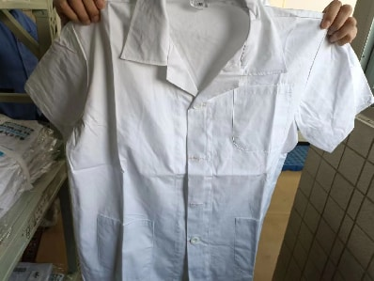 | 件 | 13
46 | 洗手衣（手术室） | 绿色 | S/M/L/XL/XXL/特码 | 1.面料成份：100%棉 100*50 细珠帆 2.线密度：经纱≥21S，纬纱≥21S 3.织物密度：经向≥100根/英寸，纬向≥50根/英寸 4.单位面积质量：≥190g/㎡。 5.甲醛含量：B类≤75mg/kg 6.PH值：B类4.0－8.5 7.可分解致癌芳香胺含量：禁用。 8.起毛球等级：≥3级； 9.耐皂洗色牢度：≥4级；耐摩擦色牢度：≥4级；耐汗渍色牢度：≥4级；耐水色牢度：≥4级 10.深绿色，衣服两边及左前胸有口袋；绣文字“广医三院”；码数颜色标管理。 | 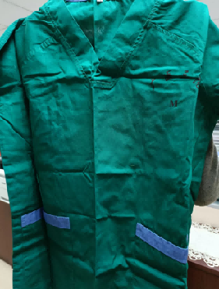 | 件 | 2284
47 | 病人服（生殖科） | 紫条纹 | S/M/L/XL/XXL/特码 | 1.面料成份：100%棉 2.线密度：经纱≥21S，纬纱≥21S 3.织物密度：经向≥113根/英寸，纬向≥55根/英寸 4.单位面积质量：≥205g/㎡。 5.甲醛含量：B类≤75mg/kg 6.PH值：B类4.0－8.5 7.可分解致癌芳香胺含量：禁用。 8.起毛球等级：≥3级； 9.耐皂洗色牢度：≥4级；耐摩擦色牢度：≥4级；耐汗渍色牢度：≥4级；耐水色牢度：≥4级 10.兰竖条，印绣医院科室LOGO；衣服裤子颜色标管理。 | 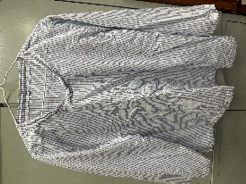 | 件 | 520
48 | 病人裤（生殖科） | 紫条纹 | S/M/L/XL/XXL/特码 | 1.面料成份：100%棉 2.线密度：经纱≥21S，纬纱≥21S 3.织物密度：经向≥113根/英寸，纬向≥55根/英寸 4.单位面积质量：≥205g/㎡。 5.甲醛含量：B类≤75mg/kg 6.PH值：B类4.0－8.5 7.可分解致癌芳香胺含量：禁用。 8.起毛球等级：≥3级； 9.耐皂洗色牢度：≥4级；耐摩擦色牢度：≥4级；耐汗渍色牢度：≥4级；耐水色牢度：≥4级 10.兰竖条，裤子后边加口袋，印绣医院科室LOGO；衣服裤子颜色标管理。 | 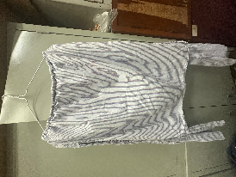 | 条 | 260
49 | 病人开边衫 |  | S/M/L/XL/XXL | 1.面料成份：100%棉 2.线密度：经纱≥21S，纬纱≥21S 3.织物密度：经向≥113根/英寸，纬向≥55根/英寸 4.单位面积质量：≥205g/㎡。 5.甲醛含量：B类≤75mg/kg 6.PH值：B类4.0－8.5 7.可分解致癌芳香胺含量：禁用。 8.起毛球等级：≥3级； 9.耐皂洗色牢度：≥4级；耐摩擦色牢度：≥4级；耐汗渍色牢度：≥4级；耐水色牢度：≥4级 10.兰竖条，印绣医院科室LOGO；衣服裤子颜色标管理。 | 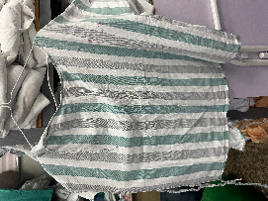 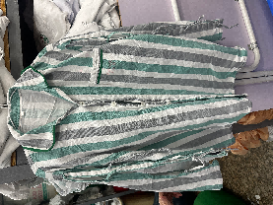 | 件 | 78
50 | 病人裤（内窥镜专用） |  | 内窥镜专用（开洞） | 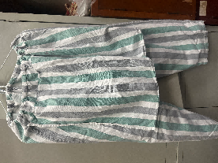 1.面料成份：100%棉 2.线密度：经纱≥21S，纬纱≥21S 3.织物密度：经向≥113根/英寸，纬向≥55根/英寸 4.单位面积质量：≥205g/㎡。 5.甲醛含量：B类≤75mg/kg 6.PH值：B类4.0－8.5 7.可分解致癌芳香胺含量：禁用。 8.起毛球等级：≥3级； 9.耐皂洗色牢度：≥4级；耐摩擦色牢度：≥4级；耐汗渍色牢度：≥4级；耐水色牢度：≥4级 10.兰竖条，裤子后边加口袋，印绣医院科室LOGO；衣服裤子颜色标管理。 |  | 条 | 52
51 | 隔离衣 | 蓝色 |  | 1.面料成份：100%棉 2.线密度：经纱≥21S，纬纱≥21S 3.织物密度：经向≥113根/英寸，纬向≥55根/英寸 4.单位面积质量：≥205g/㎡。 5.甲醛含量：B类≤75mg/kg 6.PH值：B类4.0－8.5 7.可分解致癌芳香胺含量：禁用。 8.起毛球等级：≥3级； 9.耐皂洗色牢度：≥4级；耐摩擦色牢度：≥4级；耐汗渍色牢度：≥4级；耐水色牢度：≥4级 | 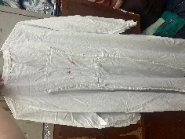 | 件 | 78
52 | 婴儿逃生衣 |  | 胸前反光标识+3个布袋S/M/L/XL/XXL/特码 | 涤棉，涤65%，棉35%， 纱织32x32 密度 130x70 | 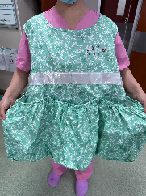 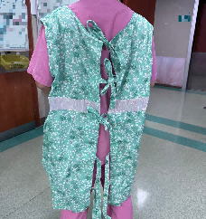 | 件 | 17
53 | 婴儿帽子 |  | 新生儿圆形大中小码 | 纯棉针织 |  | 顶 | 968

